캡쳐파일
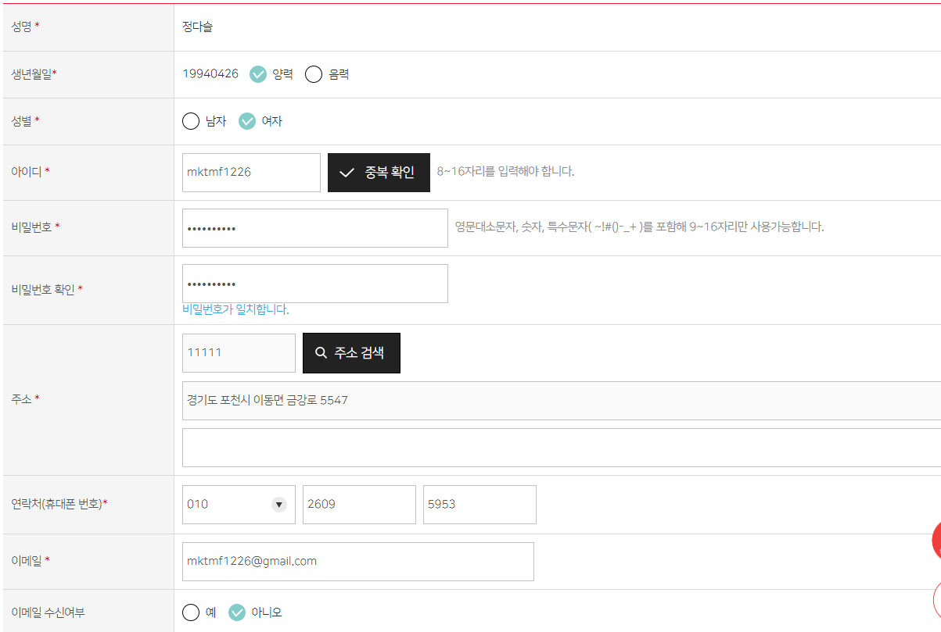

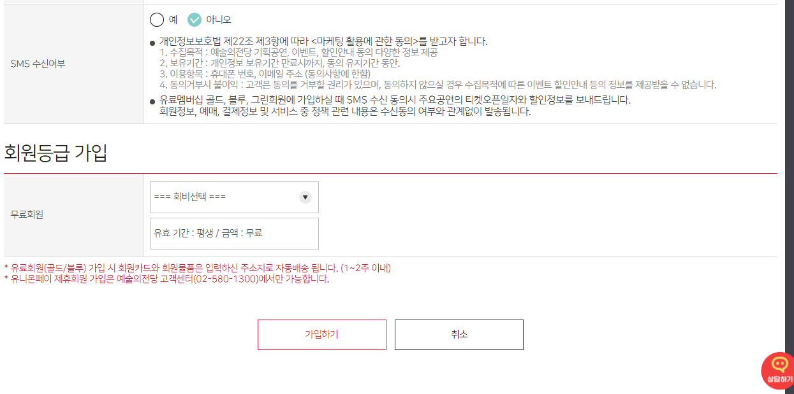

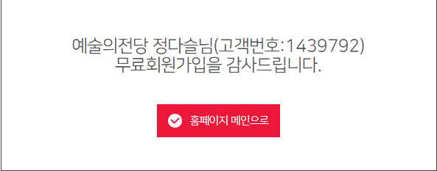
id | mktmf1226
pw | java202207@

같이
 |  |  |  |  |  |  | ex. 장소 테이블 따로 - 장소마다 등급별 좌석 수
 |  |  |  |  |  |  | ex. 콘서트홀 1관에 1~10열까지가 R석 이런식

 |  |  |  |  |  |  | 공연테이블
 |  |  |  |  |  |  | 장소테이블
 |  |  |  |  |  |  | 이 두개의 교집합 : 상품테이블

pk
공연 / 전시
상품구분코드 | 상품이름 | 장르구분코드 | 시작일 | 종료일 | 시간 | 장소 | 입장연령 | 가격 구분 | 가격 | 주최 | 문의 | 비고(주관 / 후원) |  | 장르 구분코드
exhibit001 | 앤서니 브라운의 원더랜드 뮤지엄전 | art | 2022-04-28(목) | 2022-08-31(수) | 10:00 ~ 19:00 | 한가람미술관 제3전시실, 제4전시실 | 전체관람 | 일반(만 19세 이상) | 20000 | (주)아트센터이다, 아트레이스(주) | 02-730-4368 |  |  | 장르 | 장르구분코드
exhibit002 | 앤서니 브라운의 원더랜드 뮤지엄전 | art | 2022-04-28(목) | 2022-08-31(수) | 10:00 ~ 19:00 | 한가람미술관 제3전시실, 제4전시실 | 전체관람 | 어린이_청소년(24개월 이상 ~ 만 18세) | 13000 | (주)아트센터이다, 아트레이스(주) | 02-730-4368 |  |  | 오페라 | opera
show001 | 레이 첸 & 선우예권 | orche | 2022-08-31(수) | 2022-08-31(수) | 19:30 (관람시간 100분) | 콘서트홀 | 8세 이상 | R석 | 120000 | (주)마스트미디어 | 02-541-2512 | (주)마스트미디어 |  | 무용 | dance
show002 | 레이 첸 & 선우예권 | orche | 2022-08-31(수) | 2022-08-31(수) | 19:30 (관람시간 100분) | 콘서트홀 | 8세 이상 | S석 | 90000 | (주)마스트미디어 | 02-541-2512 | (주)마스트미디어 |  | 발레 | ballet
show003 | 레이 첸 & 선우예권 | orche | 2022-08-31(수) | 2022-08-31(수) | 19:30 (관람시간 100분) | 콘서트홀 | 8세 이상 | A석 | 70000 | (주)마스트미디어 | 02-541-2512 | (주)마스트미디어 |  | 연극 | play
show004 | 레이 첸 & 선우예권 | orche | 2022-08-31(수) | 2022-08-31(수) | 19:30 (관람시간 100분) | 콘서트홀 | 8세 이상 | B석 | 50000 | (주)마스트미디어 | 02-541-2512 | (주)마스트미디어 |  | 뮤지컬 | musical
show005 | 강석우와 함께하는 11시 콘서트 | vocal | 2022-08-31(수) | 2022-08-31(수) | 11:00 (관람시간 90분) | IBK챔버홀 | 8세 이상 | 일반석 | 30000 | 두남재엔터테이먼트 주식회사, 예술의전당 | 02-6292-9368, 9370 |  |  | 기타복합 | etc
exhibit003 | 홀 어스 트럭 스토어 2022: 가구, 오래 쓰는 물건 | art | 2022-08-26(금) | 2022-09-11(일) | 10:00 ~ 19:00 | 한가람미술관 제7전시실 | 전체관람 | 없음 | 0 | 예술의전당 , 디자인누하 | 070-4254-0955 | 전시입장마감시간 18:30 |  | 관현악 | orche
exhibit004 | 앙리 카르티에 브레송 특별전: 결정적 순간 | design | 2022-06-10(금) | 2022-10-02(일) | 10:00 ~ 19:00 | 한가람미술관 제5전시실, 제6전시실 | 전체관람 | 성인 | 18000 | FOUNDATION HENRI CARTIER-BRESSON UNQP LTD. KATE FARM | 02-747-7790 |  |  | 실내악 | indoor
exhibit005 | 앙리 카르티에 브레송 특별전: 결정적 순간 | design | 2022-06-10(금) | 2022-10-02(일) | 10:00 ~ 19:00 | 한가람미술관 제5전시실, 제6전시실 | 전체관람 | 청소년 | 15000 | FOUNDATION HENRI CARTIER-BRESSON UNQP LTD. KATE FARM | 02-747-7791 |  |  | 독주 | solo
exhibit006 | 앙리 카르티에 브레송 특별전: 결정적 순간 | design | 2022-06-10(금) | 2022-10-02(일) | 10:00 ~ 19:00 | 한가람미술관 제5전시실, 제6전시실 | 전체관람 | 어린이 | 12000 | FOUNDATION HENRI CARTIER-BRESSON UNQP LTD. KATE FARM | 02-747-7792 |  |  | 합창 | harmony
PK |  |  |  |  |  |  |  |  |  |  |  |  |  | 복합장르 | all
 |  |  |  |  |  |  |  |  |  |  |  |  |  | 성악 | vocal
 |  |  |  |  |  | Y: 3000 |  |  |  |  |  |  |  | 미술 | art
장바구니 |  |  |  |  |  | N: 0 |  |  |  |  |  |  |  | 디자인 | design
일련번호 | 상품구분코드 | 수량 | 아이디 | 관람회차 | 선택좌석 | 배송료 | 할인코드 |  | 공연 할인 구분코드 |  |  |  |  | 서예 | calli
1 | show001 | 1 | gogo123 | 20220831-001 | 206 | Y | N |  | T: 청소년할인 |  | 50% |  |  | 교향굑 | symphony
2 | show003 | 1 | gogo123 | 20220831-001 | 1001 | Y | T |  | O: 경로할인 |  | 50% |  |  | 클래식 | classic
3 | exhibit001 | 2 | puppy456 | 20220831-001 | Null | Y | N |  | J: 장애인/국가유공자 할인 |  | 50%
4 | exhibit002 | 2 | puppy456 | 20220831-001 | Null | Y | N |  | N: 일반 |  | (할인x)
5 | exhibit004 | 1 | mokgin752 | 20220908-001 | Null | N | N |  |  |  |  |  | 장소와 관련된 테이블이 있으면 좋을 듯 합니다.
6 | exhibit005 | 1 | mokgin752 | 20220908-001 | Null | N | N |  |  |  |  |  | 장소정보와 공연정보가 같이있어서 분리하는게 좋다
PK | FK |  |  |  |  |  |  |  |  |  |  |  | 공연 / 장소 테이블 분리하기

주문서
아이디 | 주문서번호 | 총결제금액 | 받는사람 | 받는주소 | 배송메세지 | 결과상태 |  |  | 결과상태 구분코드
gogo123 | 20220831073030-001 | 193000 | 병아리 | 서울특별시 강남구 역삼동 삼원빌딩 4층 | 허리업 | D |  |  | 배송완료 | D
puppy456 | 20220831120603-002 | 69000 | 강아지 | 서울특별시 송파구 위례 | 너만 오면 됨 | I |  |  | 배송중 | I
mokgin752 | 20220831164520-003 | 33000 | 기린 | null | null | B |  |  | 취소 | C
FK | FK |  |  |  |  |  |  |  | 현장수령 | B
 |  |  |  |  |  |  |  |  | 결제대기 | W

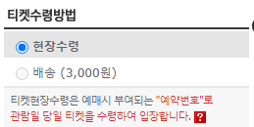
주문상세내역서
주문서번호 | 상품코드 | 상품수량 | 배송 여부 | 금액 | 관람회차 | 예매일
20220831073030-001 | show001 | 1 | Y | 120000 | 20220831-001 | 2022-08-31
20220831073030-001 | show003 | 1 | Y | 70000 | 20220831-001 | 2022-08-31
20220831120603-002 | exhibit001 | 2 | N | 40000 | 20220831-001 | 2022-08-31
20220831120603-003 | exhibit002 | 2 | N | 26000 | 20220831-001 | 2022-08-31
20220831164520-003 | exhibit004 | 1 | Y | 18000 | 20220908-001 | 2022-08-31
20220831164520-004 | exhibit005 | 1 | Y | 15000 | 20220908-001 | 2022-08-31
PK | FK

 |  |  |  |  |  |  |  |  |  |  |  | Y : 국가유공자, 장애인 50% 할인
 |  |  | 결제장 (실제 화면 내용! 테이블 아닙니다~) |  |  |  |  |  |  |  |  | N : 할인 없음
 |  |  | 주문서번호 | 아이디 | 상품구분코드 | 일시 | 선택좌석 | 티켓금액 | 수량 | 수수료 | 배송료 | 할인 | 취소기한 | 취소수수료 | 총금액 | 티켓수령방법 | 예매일
 |  |  | 2022083120-001 | gogo123 | show001 | 2022-08-31 | 1층 C블록11열 6 | 120000 | 1 | 0 | 0 | N | 취소/환불/변경 불가
 |  |  | 2022083120-001 | gogo123 | show003 | 2022-08-31 | 1층 E블록6열 6 | 70000 | 1 | 0 | 0 | N | 취소/환불/변경 불가

pk
공연
공연구분코드 | 상품이름 | 기간 | 시간 | 장소 | 입장연령 | 관람시간(분) | 가격 구분 | 가격 | 주최 | 주관 | 문의 | 비고 | 장르
show001 | 레이 첸 & 선우예권 | 2022-08-31(수) | 19:30:00 | 콘서트홀 | 8세 이상 | 100 | R석 | 120000 | (주)마스트미디어 | (주)마스트미디어 | 02-541-2512
show002 | 레이 첸 & 선우예권 | 2022-08-31(수) | 19:30:00 | 콘서트홀 | 8세 이상 | 100 | S석 | 90000 | (주)마스트미디어 | (주)마스트미디어 | 02-541-2512
show003 | 레이 첸 & 선우예권 | 2022-08-31(수) | 19:30:00 | 콘서트홀 | 8세 이상 | 100 | A석 | 70000 | (주)마스트미디어 | (주)마스트미디어 | 02-541-2512
show004 | 레이 첸 & 선우예권 | 2022-08-31(수) | 19:30:00 | 콘서트홀 | 8세 이상 | 100 | B석 | 50000 | (주)마스트미디어 | (주)마스트미디어 | 02-541-2512

회차
번호 | 상품코드 | 날짜 | 시간 | 요일
1 | show001 | 20221006 | 16:00:00 | 목
2 | show001 | 20221006 | 19:30:00 | 목
3 | show001 | 20221007 | 16:00:00 | 금
4 | show001 | 20221007 | 19:30:00 | 금
5 | show001 | 20221008 | 14:00:00 | 토
6 | show001 | 20221008 | 17:00:00 | 토
7 | show001 | 20221009 | 14:00:00 | 일
8 | show001 | 20221009 | 17:00:00 | 일
9 | show001 | 20221011 | 19:30:00 | 화
10 | show001 | 20221012 | 14:00:00 | 수
11 | show001 | 20221012 | 17:00:00 | 수
12 | show001 | 20221013 | 19:30:00 | 목
13 | show001 | 20221014 | 19:30:00 | 금

관람평
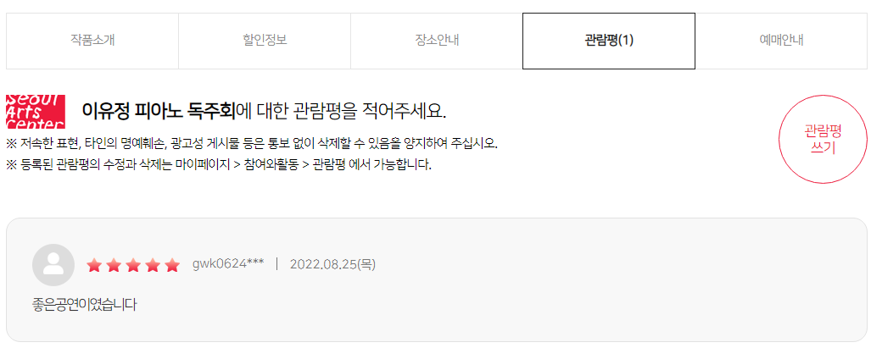
https://www.sac.or.kr/site/main/review/review_01

관람평 테이블 | → 전시 이미지를 누르면 전시 상세페이지로 이동됨 |  |  |  |  | 문자열타입??
일련번호 | 상품 구분 코드 | 전시 제목 | 전시 이미지 | 관람자 아이디 | 등록일 | 별점 | 관람평 내용
1 | exhibit004 | 앙리 카르티에 브레송 특별전: 결정적 순간 | HenriCartier.png | mokgin752 | 2022.09.08(목) | 3 | 기대 이상입니다
2 | show001 | 레이 첸 & 선우예권 | laychen.png | gogo123 | 2022.09.01(목) | 5 | 와 멋있어요
3 | exhibit001 | 앤서니 브라운의 원더랜드 뮤지엄전 | anthonybrowne.png | puppy456 | 2022.09.01(목) | 2 | 최악
4 | show005 | 강석우와 함께하는 11시 콘서트 | 11concert.png | kitty555 | 2022.07.27(수) | 5 | 사랑합니다
5 | exhibit003 | 홀 어스 트럭 스토어 2022: 가구, 오래 쓰는 물건 | truckstore.png | hamster974 | 2022.07.24(일) | 4 | 앞으로 계속 좋은 기획 부탁드립니다
PK | FK(공연/전시)
 | → 관람자가 구매한 티켓의 상품구분코드

